Sayfa1
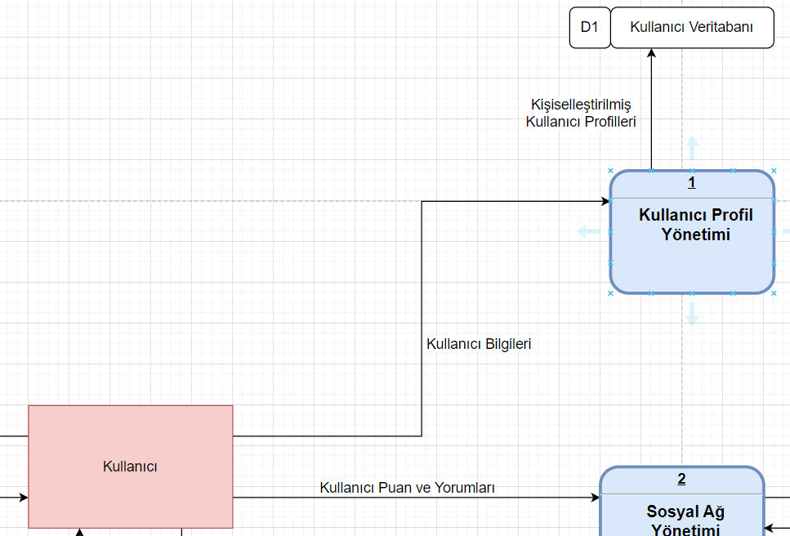
Kaynak | Akış Adı | Hedef | Veri Yapıları
Kullanıcı | Kullanıcı Bilgileri | Kullanıcı Profil Yönetimi | Kullanıcı Bilgileri= | Adı Soyadı+
 |  |  |  | Eposta+
 |  |  |  | Telefon+
 |  |  |  | Kullanıcı Adı+
 |  |  |  | Şifre+
 |  |  |  | Hesap Oluşturma Tarihi+
 |  |  |  | Alerjenler+
 |  |  |  | Diyetler+
 |  |  |  | Tercihler+

Yapısal Kayıt |  | Veri Tipi | Formatı | Açıklama | Örnek
Adı Soyadı= | Adı | String |  | Kişi adı | Berkay
 | Soyadı | String |  | Kişi soyadı | Nasuhoğlu
Eposta= | Eposta | String |  | Kişi eposta adresi | turanberkaynasuhoglu@gmail.com
Telefon= | Alan Kodu | Integer | NN | Ülke alan kodu | 90
 | Numara | Integer | NNN NNN NNNN | Telefon numarası | 552 123 4567
Kullanıcı Adı= | Kullanıcı Adı | Integer |  | Sosyal blog adı | Tberkay14
Şifre= | Şifre | String |  | Giriş şifresi | 123456789
Hesap Oluşturma Tarihi= | Hesap Oluşturma Tarihi | Date |  | Hesabın açılma tarihi | 2024-05-01
Alerjenler= | Alerjenler | String |  | Sahip olunan alerjenler | Yer Fıstığı
Diyetler= | Diyet | String |  | Yapılan diyet listeleri | Katojenik
Tercihler= | Tercihler | String |  | Tarifteki istek ve arzular | Yumurtasız

Depo ID | Depo Adı | Açıklama | Birincil Anahtar | İkincil Anahtar
D1 | Kullanıcı Veritabanı | Kullanıcı Kaydı | kullaniciID | kullanıcıAdı
D2 | Şef ve Yazarlar Veritabanı | Şef ve Yazarlar Kaydı | YazarID | -
D3 | Ürün Veritabanı | Ürünler Kaydı | urunID | -
D4 | Tarifler Veritabanı | Tarifler Kaydı | tarifID | -

